application
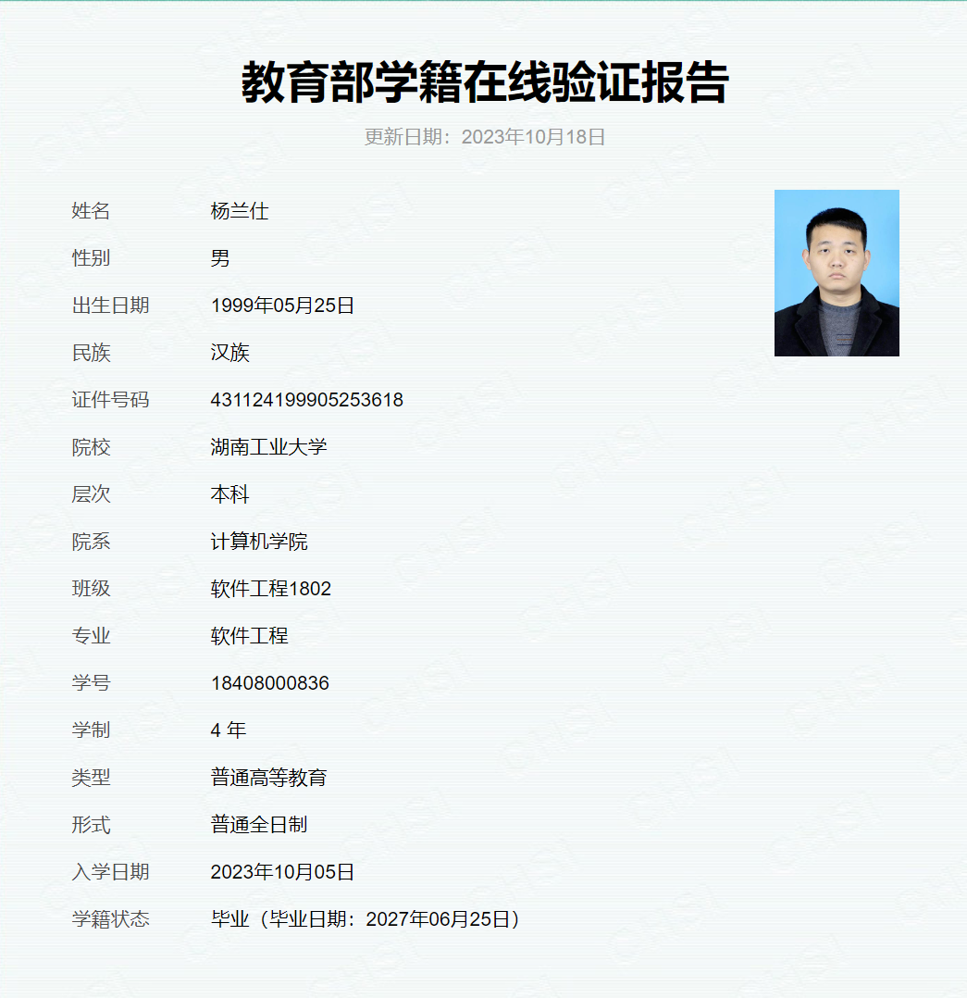
中文全名 | 联系地址 | 联系电话 | 注册电子邮箱 (含edu的邮箱） | 教师证/学生证的扫描件 | 数据库种类、语言版本、以及操作系统 | 使用Navicat的目的或相关课程名称
杨兰仕 | 湖南省株洲市天元区泰山西路88号 | 13786345322 | 18408000836@stu.hut.edu.cn | 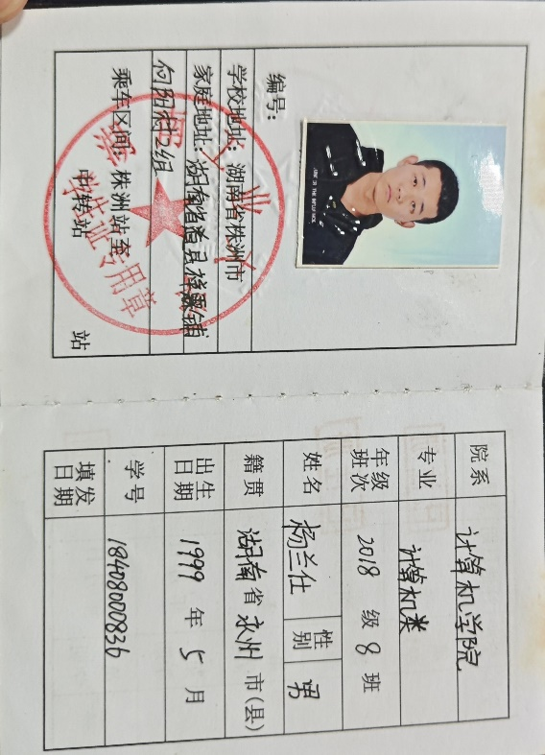 | mysql、oracal、C、C++，win11 | 高级数据库

